КЭ и ГЗ
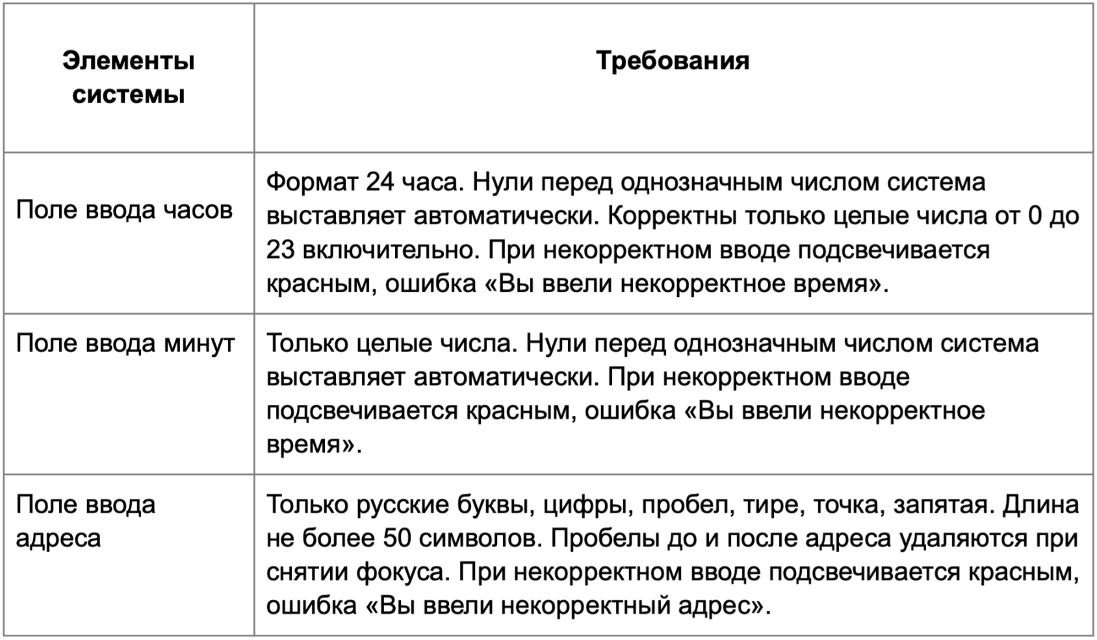

* Можно добавлять и удалять строки в группах проверок. Количество строк в шаблоне не отражает количество классов эквивалетности.
** В поля «Откуда» и «Куда» можно вводить только ограниченное количество адресов из таблицы в требованиях: Усачева, 3; Комсомольский проспект, 18; Зубовский бульвар, 37; М. Пироговская, 25; Хамовнический Вал, 34; Фрунзенская набережная, 46; 3-я Фрунзенская улица, 12. Используй их в качестве тестовых данных. Если для определенного класса эквивалетности или граничного значения эти адреса не подходят, то придумай свой адрес.

Группа проверок* | Название класса | Границы | Тестовые данные внутри класса (содержимое поля) | Тестовые данные на границах (содержимое поля) | Пояснение и оптимизации
Время начала поездки. Часы | Формат ввода от [10 до 24) | 2024-10-23 | 15 | 9, 10, 11, 22, 23, 24 | Оптимизируем с классом >24, Нули перед однозначным числом
 | >24 | 24 | 60 | 23, 24, 25 | Оптимизируем с классом Формат ввода от [0 до 24)
 | от -∞ до -1 | -∞, -1 | -5 | -2, -1, 0
 | Дробные числа |  | 7,5
 | Поле заполнено корректно |  | 12 |  | Оптимизируем с классом Формат ввода от [0 до 24)
 | Поле пустое |  | "0" символов

 | Нули перед однозначным числом | 0,9 | 5 | -1, 0, 1, 8, 9, 10 | -1 проверим в негативном классе
 | Ввод букв |  | Се
 | Ввод спесимволов |  | @#
Группа проверок | Название класса | Границы | Тестовые данные внутри класса (содержимое поля) | Тестовые данные на границах (содержимое поля) | Пояснение и оптимизации
Время начала поездки. Минуты | Формат ввода [10 до 60) | 10, 59 | 30 | 9, 10, 11 58, 59, 60 | >60, Нуль перед однозначным числом
 | >60 | 60 | 90 | 59, 60, 61 | Оптимизируем с классом Формат ввода [0 до 60)
 | от -∞ до -1 | -∞, -1 | -5 | -2, -1, 0
 | Дробные числа |  | 2024-01-03 |  | Дробные числа всегда имею более 2 символов, поэтому проверим это в классе "Длина символов 0-2"
 | Нуль перед однозначным числом | 0-9 | 4 | -1, 0, 1, 8, 9, 10
 | Поле заполнено корректно |  | 30 |  | Оптимизируем с классом от [0 до 60)
 | Поле пустое |  | "0" символов
 | Поле заполнено не корректно |  | 90 |  | Оптимизируем с классом >60
 | Ввод букв |  | Де
 | Ввод спесимволов |  | @^
Группа проверок | Название класса | Границы | Тестовые данные внутри класса (содержимое поля) | Тестовые данные на границах (содержимое поля) | Пояснение и оптимизации
 | Латинские буквы |  | Usacheva, 3
 | Пустой ввод |  | "0"
 | Русские буквы |  | 3-я Фрунзенская улица, 12
 | Тире |  | 3-я Фрунзенская улица, 12
 | Запятая |  | 3-я Фрунзенская улица, 12
 | Пробел |  | 3-я Фрунзенская улица, 12
 | Адрес с цифрами |  | 3-я Фрунзенская улица, 12
 | Адрес с точкой (валидный) |  | М. Пироговская, 25
 | Длина [1-50] символов (валидный) | 1,50 | 10 (Усачева, 3) | 0,1, (У), 2 (Ус), 49, (Усачева, 3Усачева, 3Усачева, 3Усачева, 3Усачева, ) 50 (Усачева, 3Усачева, 3Усачева, 3Усачева, 3Усачева, 3), 51 (Усачева, 3Усачева, 3Усачева, 3Усачева, 3Усачева, 3У) | Оптимизируем с классом Длина от 51 символа
 | Длина от 51 символа | 51-... | 99 (Усачева, 3Усачева, 3Усачева, 3Усачева, 3Усачева, 3Усачева, 3Усачева, 3Усачева, 3Усачева, 3Усачева, 3Усачева, 3Усачева, 3Усачева, 3Усачева, 3Усачева, 3Усачева, 3Усачева, 3Усачева, 3Усачева, 3Усачева, 3Усачева, 3Усачева, 3Усачева, 3Усачева, 3Усачева, 3Усачева, 3Усачева, 3Усачева, 3Усачева, 3Усачева, 3Усачева, 3Усачева, 3Усачева, 3Усачева, 3Усачева, 3Усачева, 3Усачева, 3Усачева, 3Усачева, 3Усачева, 3Усачева, 3Усачева, 3Усачева, 3Усачева, 3Усачева, 3Усачева, 3Усачева, 3Усачева, 3Усачева, 3Усачева, 3Усачева, 3Усачева, 3Усачева, 3Усачева, 3Усачева, 3Усачева, 3Усачева, 3Усачева, ) | 50 (Усачева, 3Усачева, 3Усачева, 3Усачева, 3Усачева, 3) 51 (Усачева, 3Усачева, 3Усачева, 3Усачева, 3Усачева, 3У), 52 (Усачева, 3Усачева, 3Усачева, 3Усачева, 3Усачева, 3Ус) | Оптимизируем с классом Длина [0-50) символов (валидный)
 | Поле Откуда заполнено не корректно( не из требований) |  | Строителей, 25
 | Пробелы до адреса (валидный) |  | " Усачева, 3"
 | Пробелы после адреса (валидный) |  | "Усачева, 3 "
 | Поле заполнено корректно |  | Усачева, 3 |  | проверка на обязательность заполнения поля
 | Адрес со спецсимволами |  | Усачева, №3
 | Адрес введен верхним регистром |  | УСАЧЕВА, 3
 | Адрес введен нижним регистром |  | усачева, 3
 | Валидные адреса |  | М. Пироговская, 25 3-я Фрунзенская улица, 12 Усачева, 3

Группа проверок | Название класса | Границы | Тестовые данные внутри класса (содержимое поля) | Тестовые данные на границах (содержимое поля) | Пояснение и оптимизации
** Поле ввода адреса. Куда | Русские буквы (валидный) |  | Усачева, 3
 | Латинские буквы |  | Usacheva, 3
 | Пустой ввод |  | "0"
 | Русские буквы |  | 3-я Фрунзенская улица, 12
 | Тире |  | 3-я Фрунзенская улица, 12
 | Запятая |  | 3-я Фрунзенская улица, 12
 | Пробел |  | 3-я Фрунзенская улица, 12
 | Адрес с цифрами |  | 3-я Фрунзенская улица, 12
 | Адрес с точкой (валидный) |  | М. Пироговская, 25
 | Длина [0-50] символов (валидный) | 1,50 | 10 (Усачева, 3) | 0,1, (У), 2 (УС), 49, (Усачева, 3Усачева, 3Усачева, 3Усачева, 3Усачева, ) 50 (Усачева, 3Усачева, 3Усачева, 3Усачева, 3Усачева, 3), 51 (Усачева, 3Усачева, 3Усачева, 3Усачева, 3Усачева, 3У) | Оптимизируем с классом Длина от 51 символа
 | Длина от 50 символов | 51-... | 99 (Усачева, 3Усачева, 3Усачева, 3Усачева, 3Усачева, 3Усачева, 3Усачева, 3Усачева, 3Усачева, 3Усачева, 3Усачева, 3Усачева, 3Усачева, 3Усачева, 3Усачева, 3Усачева, 3Усачева, 3Усачева, 3Усачева, 3Усачева, 3Усачева, 3Усачева, 3Усачева, 3Усачева, 3Усачева, 3Усачева, 3Усачева, 3Усачева, 3Усачева, 3Усачева, 3Усачева, 3Усачева, 3Усачева, 3Усачева, 3Усачева, 3Усачева, 3Усачева, 3Усачева, 3Усачева, 3Усачева, 3Усачева, 3Усачева, 3Усачева, 3Усачева, 3Усачева, 3Усачева, 3Усачева, 3Усачева, 3Усачева, 3Усачева, 3Усачева, 3Усачева, 3Усачева, 3Усачева, 3Усачева, 3Усачева, 3Усачева, 3Усачева, ) | 50 (Усачева, 3Усачева, 3Усачева, 3Усачева, 3Усачева, 3) 51 (Усачева, 3Усачева, 3Усачева, 3Усачева, 3Усачева, 3У), 52 (Усачева, 3Усачева, 3Усачева, 3Усачева, 3Усачева, 3Ус) | Оптимизируем с классом Длина [0-50) символов (валидный)
 | Поле Откуда заполнено не корректно( не из требований) |  | Строителей, 25
 | Пробелы до адреса (валидный) |  | " Усачева, 3"
 | Пробелы после адреса (валидный) |  | "Усачева, 3 "
 | Поле заполнено корректно |  | Усачева, 3 |  | проверка на обязательность заполнения поля
 | Адрес со спецсимволами |  | Усачева, №3
 | Адрес введен верхним регистром |  | УСАЧЕВА, 3
 | Адрес введен нижним регистром |  | усачева, 3
 | Валидные адреса |  | М. Пироговская, 25 3-я Фрунзенская улица, 12 Усачева, 3

